Planol
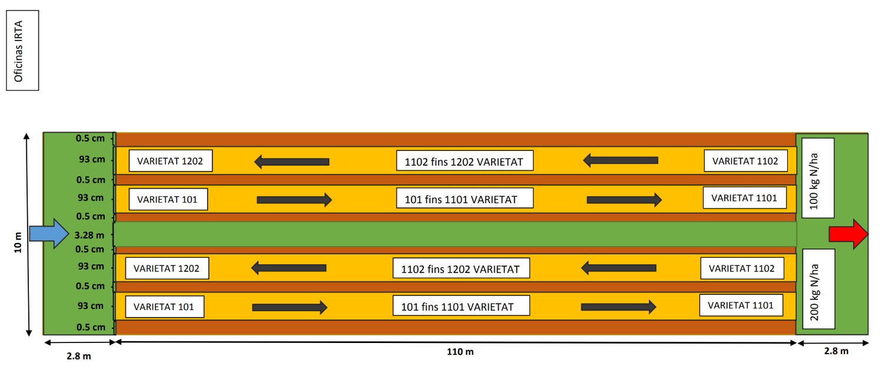
El error de número de parcela se encuentra en esta zona aproximadamente, solo en la dosis de N100 tal y como se muestra en el esquema. En la página de croquis se detalla el error de parcelas

 |  | 2023-07-05 | Parcelas con pocas plantas (debido a que hubo algun problema con el planel, algunas variedades afectadas no tuvieron un buen establecimiento del cultivo y murieron algunas plantas, dejando parcelas con pocas plantas que se veran afectadas en su lectura espectral)

 |  | ØSegundo vuelo dron --> 194 tapada con malla

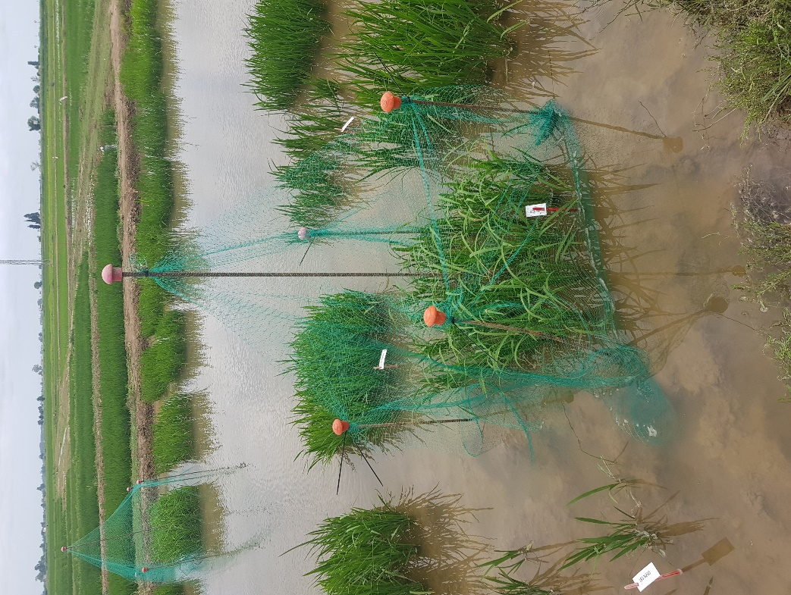
 |  |  | Parcela | DosisN | Nº plantas centrales que sobrevivieron
 |  |  | 101 | 100 | 10
 |  |  | 104 | 100 | 11
 |  |  | 106 | 100 | 8
 |  |  | 107 | 100 | 11
 |  |  | 113 | 100 | 11
 |  |  | 116 | 100 | 11
 |  |  | 124 | 100 | 9
 |  |  | 142 | 100 | 9? | <-- sobrevivieron 9 de todas en general, de fuera y dentro
 |  |  | 171 | 100 | 10
 |  |  | 175 | 100 | 10
 |  |  | 182 | 100 | 10
 |  |  | 189 | 100 | 10
 |  |  | 193 | 100 | 7
 |  |  | 198 | 100 | 11
 |  |  | 1115 | 100 | 10
 |  |  | 1121 | 100 | 11
 |  |  | 1123 | 100 | 10
 |  |  | 1132 | 100 | 11
 |  |  | 1143 | 100 | 11
 |  |  | 1155 | 100 | 10
LOCALIZACIÓN DEL ENSAYO EN EL CAMPO |  |  | 1167 | 100 | 11
 |  |  | 1176 | 100 | 8
 |  |  | 1193 | 100 | 8
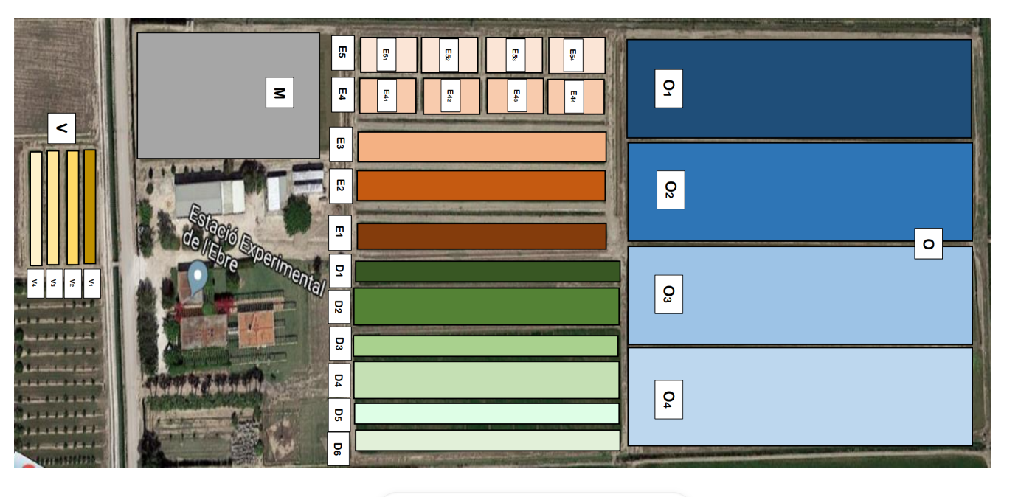
 |  |  | 1194 | 100 | 11
 |  |  | 101 | 200 | 10
 |  |  | 104 | 200 | 11
 |  |  | 106 | 200 | 9
 |  |  | 108 | 200 | 10
 |  |  | 123 | 200 | 11
 |  |  | 124 | 200 | 6
 |  |  | 128 | 200 | 11
 |  |  | 129 | 200 | 11
 |  |  | 139 | 200 | 10
 |  |  | 140 | 200 | 11
 |  |  | 142 | 200 | 9? | <-- sobrevivieron 9 de todas en general, de fuera y dentro
 |  |  | 163 | 200 | 11
OFICINAS IRTA
 |  |  | 171 | 200 | 9
 |  |  | 175 | 200 | 11
 |  |  | 182 | 200 | 9
 |  |  | 189 | 200 | 5
 |  |  | 193 | 200 | 11? | <-- sobrevivieron 11 de todas en general, de fuera y dentro
 |  |  | 1111 | 200 | 11
 |  |  | 1115 | 200 | 5
 |  |  | 1123 | 200 | 9
 |  |  | 1141 | 200 | 11
 |  |  | 1155 | 200 | 5
 |  |  | 1161 | 200 | 6
 |  |  | 1167 | 200 | 10
 |  |  | 1176 | 200 | 7

 | D4 ubicación de las parcelas

